상품제안서
쌤소나이트 BAIRD BACKPACK BLACK | 상품코드: F29524

 |  |  |  |  |  |  | 02-412-0044 | www.easy1.co.kr
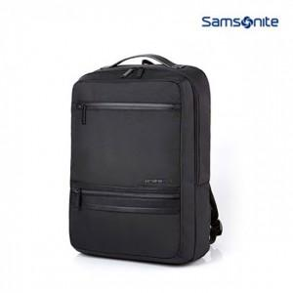

【상세/제작정보】 | 케이스 별도 문의.

【인쇄/포장옵션】 | / 포장불가능

【공급단가】 | 수량 | 2~ | 10~ | 30~ | 50~ | 100~
*VAT별도 | 단가 | 107,250원 | 105,600원 | 103,120원 | 99,000원 | 94,870원

【상품 URL】 | https://dev.easy1.co.kr:443/src/goods_detail.php?gdno=29524

